主架構
一、 | EventManager
 | 每張地圖可在場景上新增一個 EventManager 用來管理該場景上所有事件

 |  | EventManager階層示意圖

 |  | EventManager
 |  |  | 主事件 | 10001 | 副事件 | 1 | 檢查 | 正效果 | 反效果
 |  |  |  |  |  |  | 檢查 | 正效果 | 反效果
 |  |  |  |  |  |  |  | 正效果

 |  |  |  |  | 副事件 | 2 | 檢查 | 正效果 | 反效果
 |  |  |  |  |  |  |  | 正效果

 |  |  | 主事件 | 10002 | 副事件 | 1 | 檢查 | 正效果 | 反效果

 |  | EventManager介面

 |  |  |  |  | 點選十字可新增項目

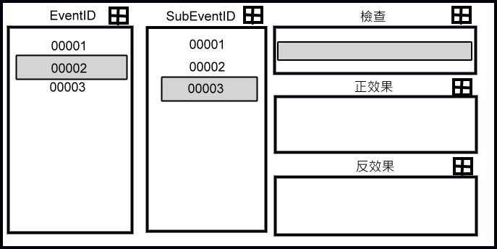
 |  |  |  |  |  |  |  |  | 副事件
 |  |  |  |  |  |  |  |  | A、 | 檢查
 |  |  |  |  |  |  |  |  |  | 可新增複數檢查
 |  |  |  |  |  |  |  |  | B、 | 正效果
 |  |  |  |  |  |  |  |  |  | 可新增複數正效果
 |  |  |  |  |  |  |  |  | C、 | 反效果
 |  |  |  |  |  |  |  |  |  | 可新增複數反效果

 |  |  |  |  |  |  |  |  | 點選項目後，顯示詳細資訊在Inspect介面

 |  | EventID | A、 | 點選十字後跳出確認介面，可選取複製新事件或是新增空事件

 |  |  | B、 | 拖拉EventID至一般物件上（EventNPC屬性），即可將事件指定至該物件上

 |  |  | C、 | 點選相關EventID 則出現相對應SubEventID

 |  | SubEventID | A、 | 點選十字後跳出確認介面，可選取複製新Sub事件或是新增空Sub事件

 |  |  | B、 | 選取相關SubEventID則出現相對應副事件

二、 | EventNPC
 | 新增在物件上，有此元件，才可懸掛事件
 |  | A、 | NPCID
 |  | B、 | NPC類型
 |  |  | 1：對話；2：戰鬥；3：舖怪
 |  | C、 | 出現與否
 |  |  | 1：消失；2：出現
 |  | D、 | 動畫使用
 |  |  | 1：動畫時不可看到；2：動畫時可看到
 |  | E、 | 事件ID
 |  |  | 由EventManager上拖拉

